界面&功能
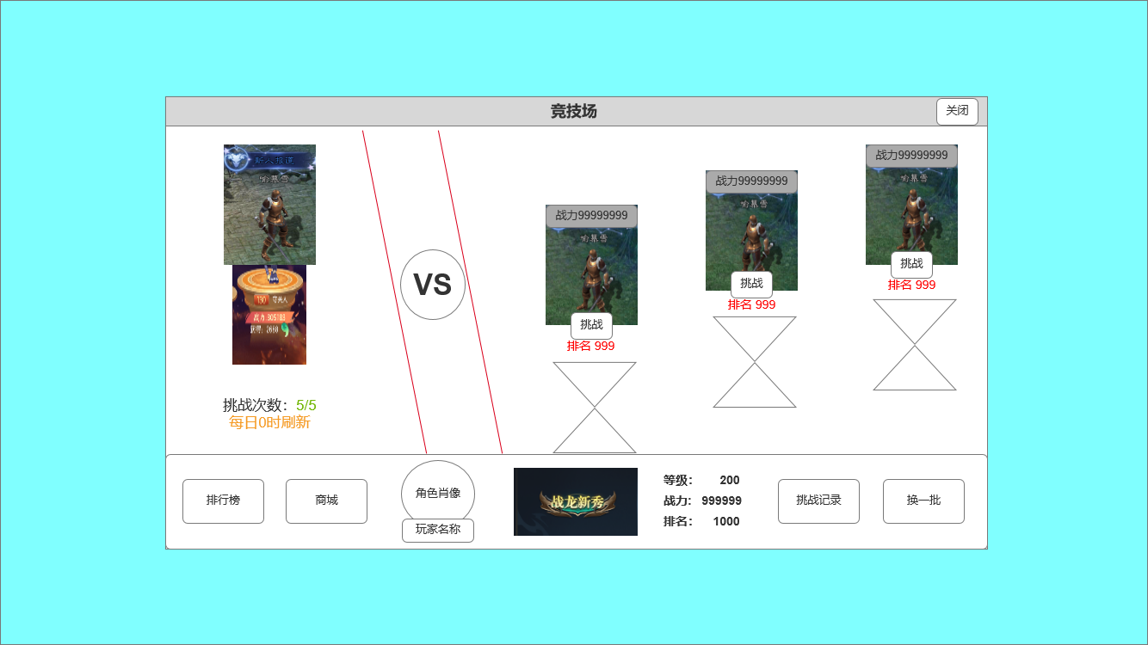
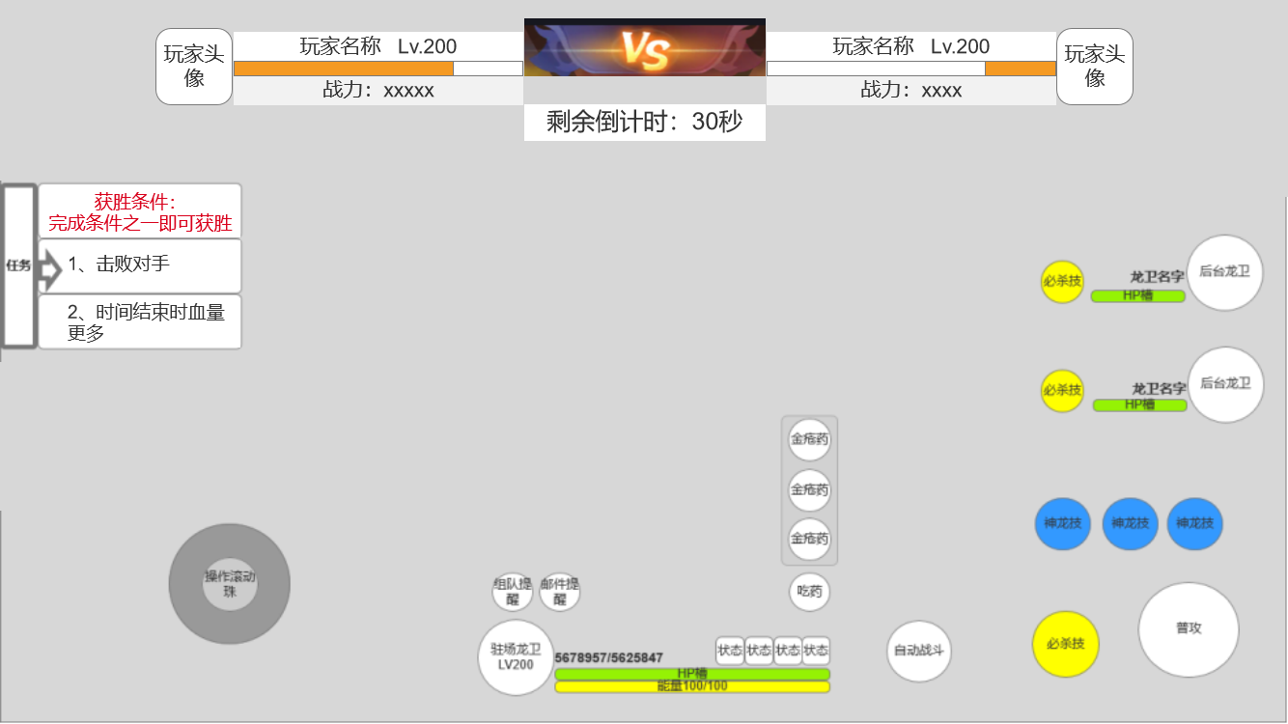
界面相关

 | 竞技场外部界面
3
4
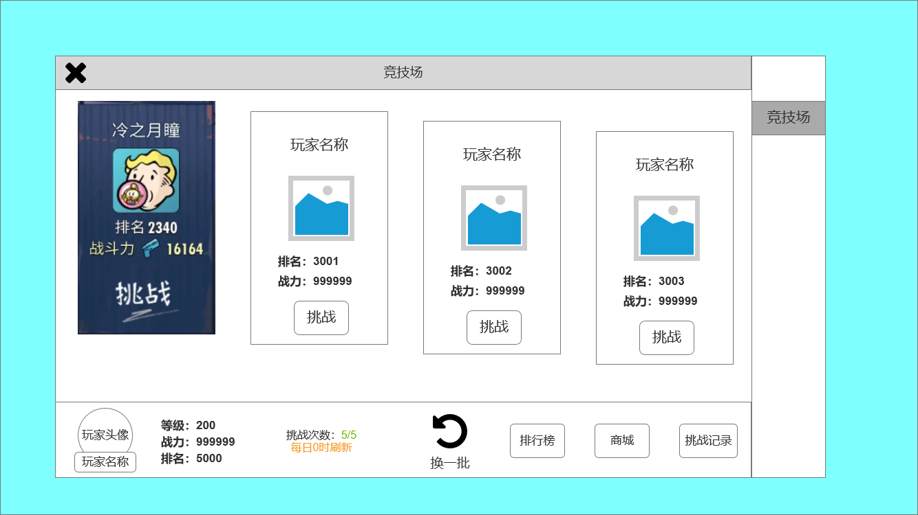
1
2
 |  | 1、示意图，仅供参考
 |  | 2、展示被挑战者信息，包括：玩家名称、头像、排名、战力和挑战按钮
 |  | 3、页面标题
 |  | 4、一级页签
 |  | 5、玩家自身角色信息：角色头像、玩家名称、等级、战力、排名。
 |  | 6、展示玩家剩余挑战次数、文字提示“每日0时刷新”
 |  | 7、操作按钮
 |  | ▶ | 换一批：更换可挑战对象
 |  | ▶ | 排行榜：点击后跳转到相应排行榜
 |  | ▶ | 商城：点击后跳转到相应商城界面
 |  | ▶ | 挑战记录：点击后弹出挑战记录弹窗

6
5
7

 | 战斗界面

2
1
3
 |  | 1、竞技双方的基础信息和状态展示：玩家头像、名称、等级、战力、当前总血量
 |  | 2、
 |  | ▶ | 贴图：需更改，需要一个更符合游戏设定的图片
 |  | ▶ | 剩余倒计时:规定竞技每场限时30秒，三十秒内未分胜负，剩余血量多者获胜
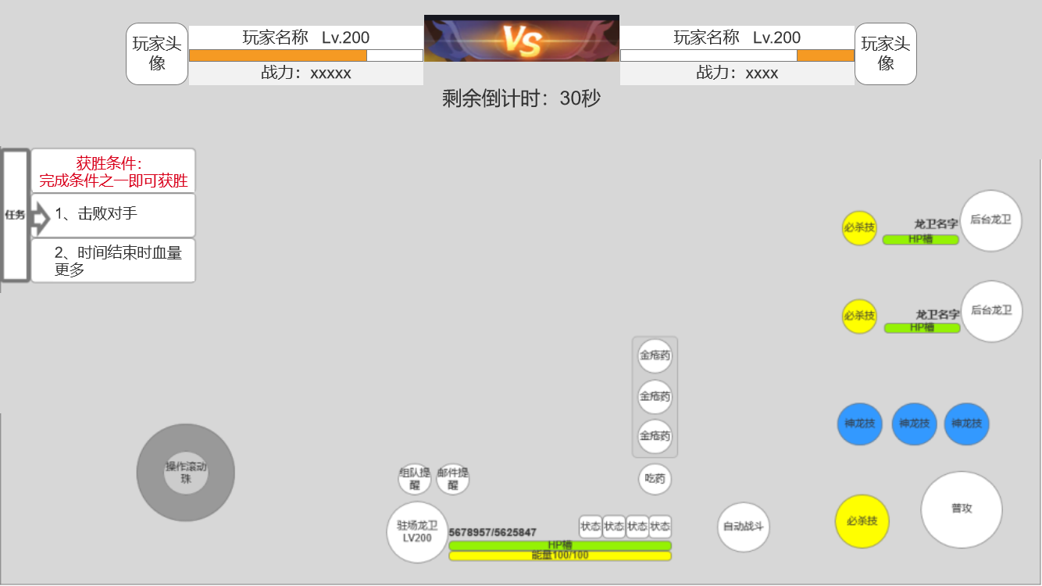
 |  | 3、角色列表：用于切换操纵的角色，玩家的上阵龙卫会全体上场，但玩家同时只能操纵一个角色。
 |  | 4、获胜条件（完成下列条件之一即可获胜）
 |  | ▶ | 击败对手
 |  | ▶ | 时间结束时，剩余血量比对手更多
 |  | 5、操纵角色移动的方向轮盘
 |  | 6、当前控制角色的详细信息面板：包括头像、血量、能量、等级、名称、提醒、当前buff、吃药（道具）按钮
 |  | 7、操纵角色技能和普攻的按钮

4

5
6
7

 | 挑战记录弹窗界面

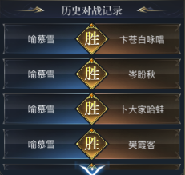
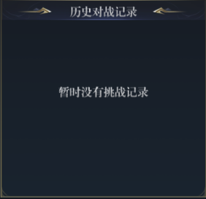

 | 无框选标示界面

参考界面
